상품제안서
코랄 에코 기프트세트 11호 | 상품코드: F23216

 |  |  |  |  |  |  | 02-412-0044 | www.easy1.co.kr
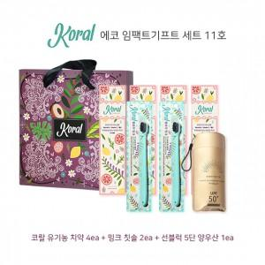

【상세/제작정보】 | ★ 대나무 칫솔로도 변경 가능하며, 추가비용 발생하오니 문의 발바니다.

【인쇄/포장옵션】 | 스티커 / 기본 코랄 박스

【공급단가】 | 수량 | 50~ | 100~ | 500~ | 1,000~ | 2,000~
*VAT별도 | 단가 | 52,920원 | 50,960원 | 49,000원 | 47,040원 | 45,860원

【상품 URL】 | https://dev.easy1.co.kr:443/src/goods_detail.php?gdno=23216

